Hoja1
 | Pensamiento Lunes | Pensamiento M9 | Pensamiento M11
while | f1(n) = 11 - 12 + 13 - 14 | f1(n) = 1/20 - 1/21 + 1/22 | f1(n) = 1/20 - 1/21 + 1/22
 | multiplicación | divide | suma_impares
For | Imprime3_cada_vez() | f1(n) = sumatoria (2k - 1) | decrementa
P1 while | Seno | aproximacion_PI = 4(1/1 - 1/3+1/5-1/7..) | coseno
P1 for | Multiplica pares | imprimeN_pares(n) | tabla de multiplicar
Listas | Mueve izquierda | Promedio impares | multiplosX_posicion
Matrices | Multiplica columna | Reemplaza matriz | Promedio múltiplos
Strings | Cuenta carácter y espacios | Imprime_letra | Posicion_caracter

 | Final | Final | Final
while | Potencia | Suma entre a y b | Multiplicación con sumas
for | Tabla de multiplicar | Multiplica pares | Factorial
Listas | Está ordenado | Se encuentra | Pares impares | Pares e impares | Se encuentra
Matrices | Promedio múltiplos | Menor | Suma columna | Posición_multiplosX | Suma renglón | Suma columna | Promedio columna | Intercambia columnas
Strings | Posicion carácter | Cuenta vocales | Imprime Letra espacios | Cuenta vocales | Posicion vocales_espacios |  | Imprime Letra espacios
For evaluación código

rap for | Evaluación de código
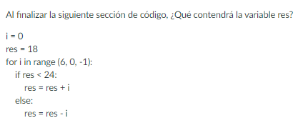
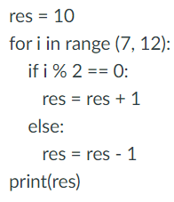

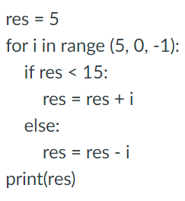
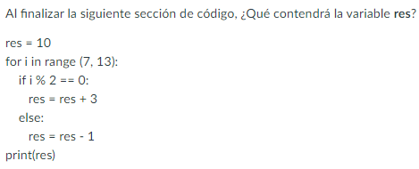
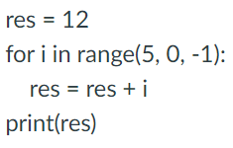
parcial for

